상품제안서
교육용 밑그림 부채 (대, 중) | 상품코드: F00497

 |  |  |  |  |  |  | 02-412-0044 | www.easy1.co.kr
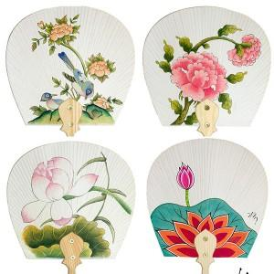

【상세/제작정보】 | ●매듭포함 ●실크인쇄(손잡이부분)

【인쇄/포장옵션】 | 실크 / 포장불가능

【공급단가】 | 수량 | 200~ | 500~ | 1,000~ | 3,000~ | 5,000~
*VAT별도 | 대 | 3,500원 | 3,370원 | 3,250원 | 3,120원 | 3,000원
 | 중 | 3,150원 | 3,030원 | 2,920원 | 2,810원 | 2,700원

【상품 URL】 | https://dev.easy1.co.kr:443/src/goods_detail.php?gdno=497

